Blad1
Declaratie Parkinson en Yoppers Café - Vrijwilligers-attentie 2025

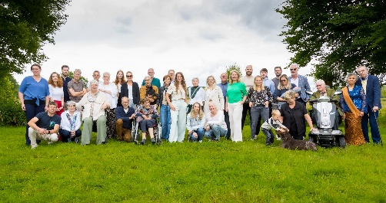

 | Datum:
 | Parkinson Café …...........
 | Naam:
 | Adres: | Parkinson Vereniging
 | Postcode en Plaats: | Postbus 46
 |  | 3980 CA Bunnik
 | IBAN nummer: | telefoon: 030-6561369

Datum | Omschrijving | Bedrag

 | Vrijwilligers-attentie voor het team van het Café
 | maximaal € 50,-
 | graag bonnetjes bijvoegen

 | Stuur dit declaratieformulier vóór 1 maart 2026 naar: martina@parkinson-vereniging.nl
 | Totaal

